Planilha1
NOVEMBRO/2023
RELATÓRIO GERENCIAL DE PRODUÇÃO
HEMU
Hospital Estadual da Mulher
O Hospital Estadual da Mulher - HEMU - atuante desde 1972 é referência estadual em atendimento de casos de média e alta complexidade nas áreas da saúde da mulher e da criança, com destaque na cirurgia de separação de gêmeos siameses e no tratamento de hemangiomas. Seu atendimento é 100% de usuários do Sistema Único de Saúde (SUS), quer por demanda espontânea ou pelo Sistema de Referência/Contra Referência. Dedica-se, principalmente, à assistência médico-hospitalar e contribui com o ensino e pesquisa.
Atualmente, a gestão do HEMU é realizada pelo IGH, por meio do 13° Termo Aditivo ao Contrato de gestão no 131/2012– SES/GO, celebrado com o Estado de Goiás, com vigência até o dia 22 de dezembro de 2022, pelas disposições da Lei Estadual n° 15.503/2005 e suas alterações.

Atendimento de Urgência e Emergência

Foram realizados em novembro de 2023 cerca de 1042 atendimentos de urgência e emergência.

CIRURGIAS ELETIVAS

Estrutura Física
 |  |  |  |  | Meta | Realizado
 |  |  |  | Ginecologia e Mastologia | 112 | 127

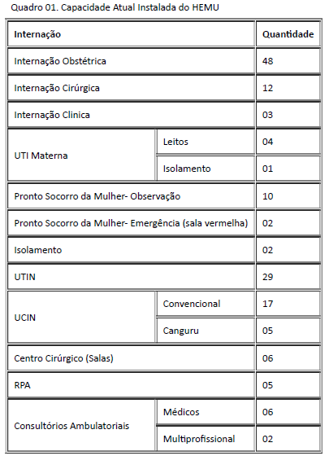

Após foram realizadas 127 cirurgias eletivas no mês de novembro de 2023, atingindo 113,39% da meta contratualizada.

ATENDIMENTO AMBULATORIAL

 |  |  |  |  | Meta | Realizado
 |  |  |  | Consultas Médicas | 1,500 | 1,995
 |  |  |  | Consultas não médicas | 1000 | 1,440
 |  |  |  | Total | 2,500 | 3435

Saída Hospitalar Por Especialidade

 | Meta | Realizado
Clínica Obstétrica | 354 | 373
Cirúrgica | 124 | 347
Clínica | 39 | 85
Total | 517 | 805
A meta de atendimento Ambulatorial é de 2.500 atendimentos por mês, e a quantidade de atendimentos realizados em novembro foi de 3.435.
 | Meta | Realizado
Clínica Obstétrica | 354 | 373

Cirúrgica | 124 | 347

Diagnósticos Realizados Interno
Clínica | 39 | 85

Total | 517 | 805

A meta de saídas hospitalares da Hospital Estadual da Mulher, em novembro de 2023 é de 517 saídas e foram realizadas 805 saídas.
 |  |  |  | ECOCARDIOGRAMA | 222
 |  |  |  | ELETROCARDIOGRAMA | 82
 |  |  |  | RAIO-X | 643
 |  |  |  | ULTRASSONOGRAFIA | 1,707
ATENÇÃO AO USUÁRIO
 |  |  |  | ANÁLISES CLÍNICAS | 16,727

Foram realizados uma média de 19.512 diagnósticos internos no mês de novembro de 2023.

Percentual de manifestações queixosas recebidas no sistema de ouvidoria do SUS foi de 0,00% em novembro de 2023.
 |  |  | * O Relatório Gerencial de Produção referente ao mês de setembro, será aprovado pelo Conselho de Administração, no próximo trimestre conforme o Estatuto Social.

